PINOUT CONTROLLER
JA1 |  |  |  |  |  |  |  | JA2 |  |  |  |  |  |  |  | JA3 |  |  |  |  |  |  |  | JA4 |  |  |  |  |  |  |  | JA5 |  |  |  |  |  |  |  | JA6 |  |  |  |  |  |  |  | JA7 |  |  |  |  |  |  |  | JA8
Pin # | Element | D8D7D6D5D4D3D2D1D0 | FMC_A2A1A0 | Pin # |  | D8D7D6D5D4D3D2D1D0 | FMC_A2A1A0 | Pin # | Element | D8D7D6D5D4D3D2D1D0 | FMC_A2A1A0 | Pin # |  | D8D7D6D5D4D3D2D1D0 | FMC_A2A1A0 | Pin # | Element | D8D7D6D5D4D3D2D1D0 | FMC_A2A1A0 | Pin # |  | D8D7D6D5D4D3D2D1D0 | FMC_A2A1A0 | Pin # | Element | D8D7D6D5D4D3D2D1D0 | FMC_A2A1A0 | Pin # |  | D8D7D6D5D4D3D2D1D0 | FMC_A2A1A0 | Pin # | Element | D8D7D6D5D4D3D2D1D0 | FMC_A2A1A0 | Pin # |  | D8D7D6D5D4D3D2D1D0 | FMC_A2A1A0 | Pin # | Element | D8D7D6D5D4D3D2D1D0 | FMC_A2A1A0 | Pin # |  | D8D7D6D5D4D3D2D1D0 | FMC_A2A1A0 | Pin # | Element | D8D7D6D5D4D3D2D1D0 | FMC_A2A1A0 | Pin # |  | D8D7D6D5D4D3D2D1D0 | FMC_A2A1A0 | Pin # | Element | D8D7D6D5D4D3D2D1D0 | FMC_A2A1A0 | Pin # |  | D8D7D6D5D4D3D2D1D0 | FMC_A2A1A0

1 | GND |  |  | 2 | GND |  |  | 1 | GND |  |  | 2 | GND |  |  | 1 | GND |  |  | 2 | GND |  |  | 1 | GND |  |  | 2 | GND |  |  | 1 | GND |  |  | 2 | GND |  |  | 1 | GND |  |  | 2 | GND |  |  | 1 | GND |  |  | 2 | GND |  |  | 1 | GND |  |  | 2 | GND
3 | H1_4 | 101110000 | 001 | 4 | E1_1 | 101110101 | 001 | 3 | H1_8 | 101111100 | 001 | 4 | E1_5 | 101110001 | 001 | 3 | H1_12 | 101110111 | 101 | 4 | E1_9 | 101111011 | 001 | 3 | H1_16 | 101110010 | 101 | 4 | E1_13 | 101110110 | 101 | 3 | H1_20 | 101111000 | 101 | 4 | E1_17 | 101111101 | 101 | 3 | H1_24 | 101110100 | 010 | 4 | E1_21 | 101111001 | 101 | 3 | H1_28 | 101111111 | 010 | 4 | E1_25 | 101110011 | 010 | 3 | H1_32 | 101111010 | 010 | 4 | E1_29 | 101111110 | 010
5 | H2_4 | 111110000 | 001 | 6 | H1_1 | 111110101 | 001 | 5 | H2_8 | 111111100 | 001 | 6 | H1_5 | 111110001 | 001 | 5 | H2_12 | 111110111 | 101 | 6 | H1_9 | 111111011 | 001 | 5 | H2_16 | 111110010 | 101 | 6 | H1_13 | 111110110 | 101 | 5 | H2_20 | 111111000 | 101 | 6 | H1_17 | 111111101 | 101 | 5 | H2_24 | 111110100 | 010 | 6 | H1_21 | 111111001 | 101 | 5 | H2_28 | 111111111 | 010 | 6 | H1_25 | 111110011 | 010 | 5 | H2_32 | 111111010 | 010 | 6 | H1_29 | 111111110 | 010
7 | E1_4 | 100110000 | 001 | 8 | H3_1 | 100110101 | 001 | 7 | E1_8 | 100111100 | 001 | 8 | H3_5 | 100110001 | 001 | 7 | E1_12 | 100110111 | 101 | 8 | H3_9 | 100111011 | 001 | 7 | E1_16 | 100110010 | 101 | 8 | H3_13 | 100110110 | 101 | 7 | E1_20 | 100111000 | 101 | 8 | H3_17 | 100111101 | 101 | 7 | E1_24 | 100110100 | 010 | 8 | H3_21 | 100111001 | 101 | 7 | E1_28 | 100111111 | 010 | 8 | H3_25 | 100110011 | 010 | 7 | E1_32 | 100111010 | 010 | 8 | H3_29 | 100111110 | 010
9 | H1_3 | 110110000 | 001 | 10 | H2_1 | 110110101 | 001 | 9 | H1_7 | 110111100 | 001 | 10 | H2_5 | 110110001 | 001 | 9 | H1_11 | 110110111 | 101 | 10 | H2_9 | 110111011 | 001 | 9 | H1_15 | 110110010 | 101 | 10 | H2_13 | 110110110 | 101 | 9 | H1_19 | 110111000 | 101 | 10 | H2_17 | 110111101 | 101 | 9 | H1_23 | 110110100 | 010 | 10 | H2_21 | 110111001 | 101 | 9 | H1_27 | 110111111 | 010 | 10 | H2_25 | 110110011 | 010 | 9 | H1_31 | 110111010 | 010 | 10 | H2_29 | 110111110 | 010
11 | E2_4 | 001110000 | 001 | 12 | H1_2 | 001110101 | 001 | 11 | E2_8 | 001111100 | 001 | 12 | H1_6 | 001110001 | 001 | 11 | E2_12 | 001110111 | 101 | 12 | H1_10 | 001111011 | 001 | 11 | E2_16 | 001110010 | 101 | 12 | H1_14 | 001110110 | 101 | 11 | E2_20 | 001111000 | 101 | 12 | H1_18 | 001111101 | 101 | 11 | E2_24 | 001110100 | 010 | 12 | H1_22 | 001111001 | 101 | 11 | E2_28 | 001111111 | 010 | 12 | H1_26 | 001110011 | 010 | 11 | E2_32 | 001111010 | 010 | 12 | H1_30 | 001111110 | 010
...
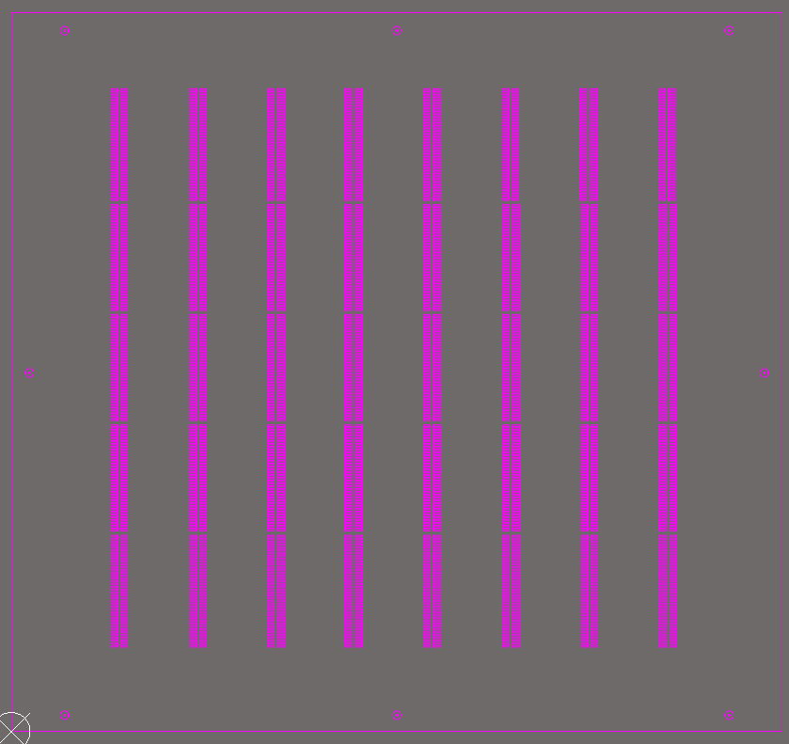
...
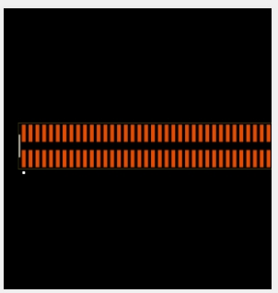
...
OFF GRID
OFF GRID
...
JA1
JA1
...
JB1
JB1
...
JB9
JB9
...
JB17
JB17
...
JA9
JA9
...
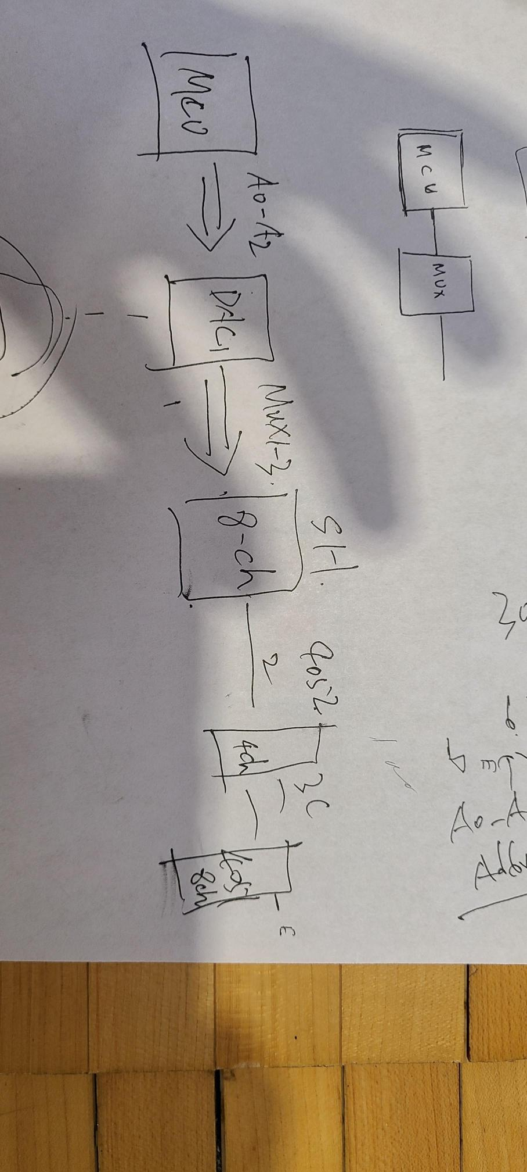
...

CONTROLLER BIT MAP
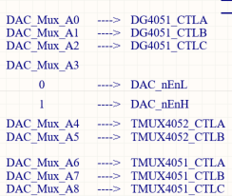
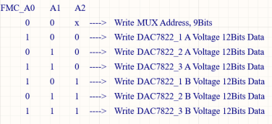
 | TMUX4051 muxes |  |  | TMUX4052 muxes |  | DAC_nEnL, DAC_nEnH Control | DG4051 Muxes |  |  | FMC A0, A1, A2
FMC_D[8..0] | D8 | D7 | D6 | D5 | D4 | D3 | D2 | D1 | D0
Alias | CNTL[C..A] for 4051R[1:8] and 4051L[1..8] |  |  | CTRL[B..A] for all 4052Mux[1..12] |  | DAC_nEnL, DAC_nEnH | DAC_MUX_[A2..0] or C,B,A for DG4051 muxes
Function |  |  |  |  |  | if 0 enL selected, if 1 enH selected

